AND
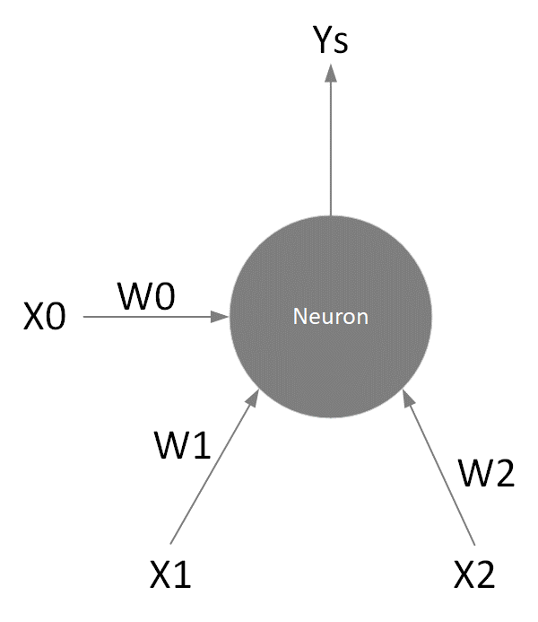
Problem | AND
 |  |  |  | Skok jedn. |  | Liniowa |  | Logistyczna
X1 | X2 | Y | Sygnał | Ys | Kw.różnic | Ys | Kw.różnic | Ys | Kw.różnic
0 | 0 | 0 | 0.010 | 1.00 | 1.000 | 0.010 | 0.000 | 100.501 | 10100.418
1 | 0 | 0 | 0.020 | 1.000 | 1.000 | 0.020 | 0.000 | 50.502 | 2550.418
0 | 1 | 0 | 0.030 | 1.000 | 1.000 | 0.030 | 0.001 | 33.836 | 1144.864
1 | 1 | 1 | 0.040 | 1.000 | 0.000 | 0.040 | 0.922 | 25.503 | 600.413
 |  |  |  |  | 3.000 |  | 0.923 |  | 14396.113 | Kwadrat błędu

Wagi i bias
W0 | W1 | W2
0.01 | 0.01 | 0.02
Bias (X0)
1

Funkcja aktywacji
Skok jedn. | y = {0/1}
Liniowa | y = x
Logist. | y = 1/(1+e-x)

